第一二章节游戏场景
环境光照明度 |  |  |  |  |  |  |  |  |  |  |  |  |  |  |  |  |  | 9 |  |  |  |  |  | 8 |  |  |  |  |  |  |  |  |  |  | 7 |  |  |  | 6 |  |  |  |  |  |  |  |  | 5 |  |  | 4 |  | 3 |  | 2 |  | 1 | 0 | 光影反转 |  |  | 环境光照为零，光圈形状转为以主角为起点，向下衍生的矩形，光能多少表现在矩形的长短。光圈宽为主角宽。 |  | 示意图 | 主角
10
 |  |  |  |  |  |  |  |  |  |  |  | 水晶镜 | 水晶镜

 |  |  |  |  |  |  |  |  |  |  | 星石 |  |  |  |  |  |  |  |  |  |  |  |  |  |  |  |  |  |  |  | 电晶石 |  | 电晶石

 |  |  |  |  |  |  |  |  |  |  |  |  |  |  |  |  |  |  |  |  |  |  |  |  |  |  |  |  |  |  |  |  |  |  |  |  |  |  |  |  |  |  |  |  |  |  |  |  |  |  |  |  |  |  |  |  |  |  |  |  |  |  |  |  |  | 最大的矩形为可见范围

 |  |  |  |  |  |  |  |  |  |  |  |  |  |  |  |  |  |  |  |  |  |  |  |  |  |  |  |  | 星石

 |  |  |  |  |  |  |  |  |  |  |  |  |  |  |  |  |  |  |  |  |  |  |  |  |  |  |  |  |  |  |  | 星石

 |  |  |  |  |  |  |  |  |  |  |  |  |  |  |  |  |  |  |  |  |  |  |  |  |  |  | 电晶石

 |  |  |  |  |  |  |  |  |  |  |  |  |  |  |  |  |  |  |  |  |  |  |  |  |  |  |  |  |  |  |  |  |  | 缝隙
 |  |  |  |  |  |  |  |  |  |  |  |  |  |  |  |  |  |  |  |  |  |  |  |  |  |  |  | 电晶石

 |  |  |  |  |  |  |  |  |  |  |  |  | 缝隙 | 仅光球可以通过，对于星光来说它与石壁并无区别。 |  |  |  |  |  |  |  |  |  |  |  |  |  |  |  | 星石
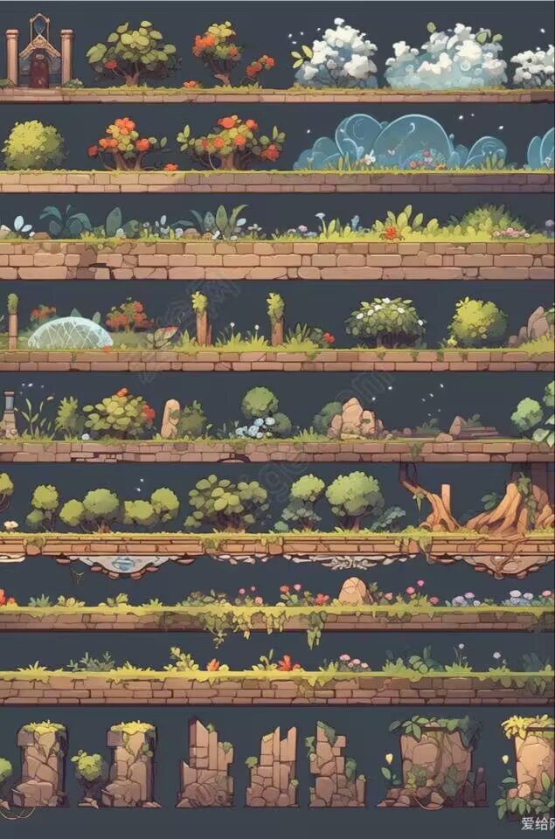
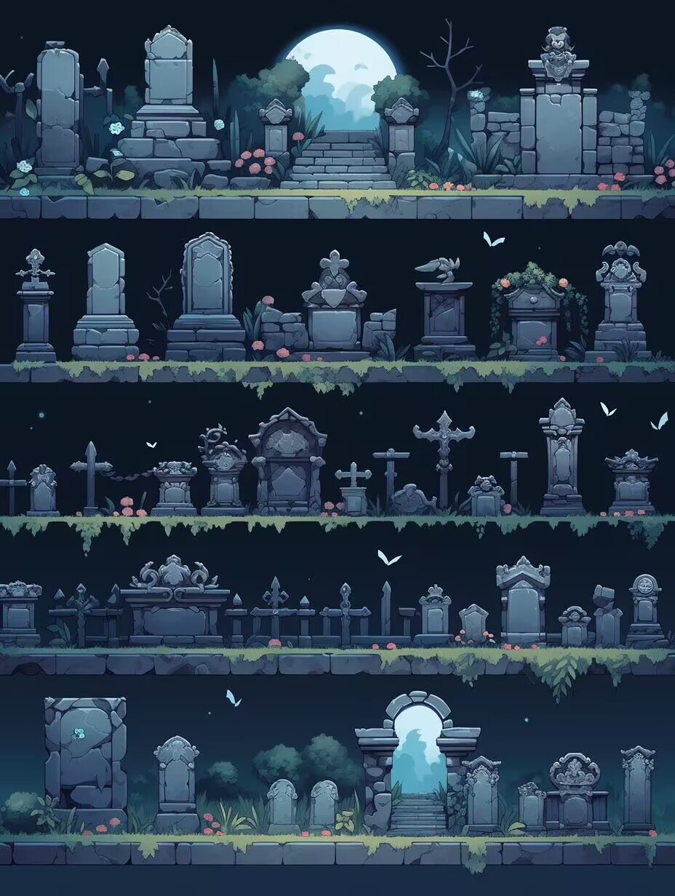
 |  |  |  |  |  |  |  |  |  |  |  |  |  |  |  |  |  |  |  |  |  |  |  |  |  |  |  |  | 电晶石
 |  |  |  |  |  |  |  |  |  |  |  |  |  | 灵感：小孔成像

 |  |  |  |  |  |  |  |  |  |  |  |  |  |  |  |  |  |  |  |  |  |  |  |  |  |  |  |  |  | 电晶石 |  | 电晶石

 |  |  |  |  |  |  |  |  |  |  |  |  |  |  |  |  |  |  |  |  |  |  |  |  | 出口就在右边的墙上，快去吧，黑风造成震动封住了出口，所幸留下了缝隙。 | 演算者 |  |  |  | 石头 |  | 石头

 |  |  |  |  |  |  |  |  |  |  |  |  |  |  |  |  |  |  |  |  |  |  |  |  |  | 存档点 |  |  |  | 较轻的小石头，可以被星光推拉。
 |  |  |  |  |  |  |  |  |  |  |  |  |  |  |  |  |  |  |  |  |  |  |  |  | 如果没有头绪，不妨按住K键，移动那些看起来比较轻的石头。
 |  |  |  |  |  |  | 水晶镜

 |  |  |  |  |  |  |  |  |  |  |  |  |  |  |  |  |  |  |  |  |  |  |  |  | 无需担忧，总会过去的，就像前人一样。我只是负责记录星光的轨迹，无需担忧。

 |  |  |  |  |  |  |  |  | 星石

 |  |  |  | 水晶镜
 |  |  |  |  | 天然形成的水晶镜，将冲进来的星光改变方向变成光球发射出去 |  |  | 也可以改变射来的光球和光段方向。

 |  |  |  |  | 灵感：光的反射

 |  |  |  |  |  |  |  |  |  |  |  |  |  |  |  |  |  |  |  | 电晶石
 |  |  |  |  |  |  |  |  |  |  |  |  |  |  |  |  |  |  |  |  |  |  |  |  |  |  |  |  |  |  |  |  |  |  |  |  |  |  |  |  | 发现了吗？越来越暗了，越靠近它，越是虚无。 | 眺望者
 |  |  |  |  |  |  |  |  |  |  |  |  |  |  |  |  |  |  |  |  |  |  |  |  |  |  |  |  |  |  |  |  |  |  |  |  |  |  |  |  |  |  | 星石
 |  |  | 星石 |  |  |  |  |  |  |  |  |  |  |  |  |  |  |  |  |  |  |  |  |  |  |  |  |  |  |  |  |  |  |  |  |  |  |  |  |  |  |  |  |  |  |  |  |  |  |  |  |  |  |  |  |  |  |  |  |  |  |  |  |  |  |  |  |  | 余光
 |  |  |  |  |  |  |  |  |  |  |  |  |  |  |  |  |  |  |  |  |  |  |  |  |  |  |  |  |  |  |  |  |  |  |  |  |  |  |  |  | 不知你是否发现，这一路走来，你的光越来越亮了。 | 存档点
 |  |  |  |  |  |  |  |  |  |  |  |  |  |  |  |  |  |  |  |  |  |  |  |  |  |  |  |  |  |  |  |  |  |  |  |  |  |  |  |  |  |  |  |  | 云雾 |  | 云雾 |  | 云雾 |  |  | 云雾 |  | 云雾 |  | 云雾 |  |  |  |  |  |  |  |  |  |  | 云雾 |  | 云雾 |  |  |  | 云雾

 |  |  |  |  |  |  |  |  |  |  |  |  |  |  |  |  |  |  |  |  |  |  |  |  |  |  |  |  |  |  |  |  |  |  |  |  |  |  |  |  | 后面有段路仍有黑风肆虐，虽然现在的你不会被吹碎，但如果看不见前方的路，不妨按下J键 |  |  |  | 星光站在云雾上后，失去一点光能，播放三秒的雾散动画，然后销毁。 | 灵感：光的雾散

 |  |  |  |  |  | 我本是守护星石的人，可某天山洞外面突然刮起了黑风，让我睁不开眼睛。
 | 主角 |  |  |  | 守候者
 |  |  |  |  |  |  |  |  |  |  |  |  |  |  |  | 电晶石 | 电晶石 |  |  |  |  |  |  |  |  |  |  |  |  |  |  |  |  |  |  |  |  |  |  |  |  |  |  |  |  |  |  |  |  |  |  |  |  |  |  |  |  | 黑屏转场 黑风危崖 |  |  |  |  |  |  |  |  |  |  |  |  |  | 余光
 |  |  |  |  | 存档点 |  |  |  |  | 欸，你也迷路了么？前面的那些晶体光滑如镜，还悬在哪里，照的我明晃晃的。 | 迷途者 |  |  |  |  |  |  |  |  |  |  |  |  |  |  |  |  |  |  |  |  |  |  |  |  |  |  |  |  |  | 我以前时常在这眺望风景，兴许，以后也能看到吧。 |  |  |  |  |  |  |  |  |  |  |  |  |  |  |  |  |  |  |  |  |  | 云雾
 |  |  |  |  |  | 我无法点亮星石帮助你们，剩下的星石在山上，请一定要小心啊。 |  |  |  |  |  |  |  |  |  |  |  |  |  |  |  |  |  |  |  |  |  |  |  |  |  |  |  |  |  |  |  |  |  |  |  |  |  |  |  |  |  |  |  |  |  |  |  |  |  |  |  |  |  |  |  |  |  |  |  |  |  |  |  |  |  | 云雾

 |  |  |  |  |  |  |  |  |  |  | 存档点 |  |  |  |  |  |  |  |  |  |  |  |  |  |  |  |  |  |  |  |  |  |  |  |  |  |  |  |  |  | 如果在路上遇见了前人的余光，请带着他们一起走吧。 |  |  |  |  |  |  |  |  |  |  |  |  |  |  |  |  |  |  |  |  |  |  |  |  |  |  |  |  | 云雾
 |  |  |  |  |  |  |  |  |  |  |  |  |  |  |  | 被冲星光冲击时，将星光转化为光球并反弹，并且自己会因反冲作用移动。被光球击中也会有反冲作用，可以反弹光段，但不会有反冲作用。 | 灵感：量子场论中，两个电子会不断地交换虚光子，以及交换动量，从而导致电子之间互相排斥。
 |  |  |  |  |  | 如果遇到跳不到的地方，不妨按下SHIFT键试试看吧。 |  |  |  | 从这里出去可要小心啊，如果停不下来不妨，跳一下。
 |  |  |  |  |  |  |  |  |  |  |  |  |  |  |  |  |  |  |  |  |  |  |  |  |  |  |  |  |  |  |  |  |  |  |  |  |  |  |  |  | 前方的路更加凶险，万分小心，一定保重。 |  |  |  |  |  |  |  |  |  |  |  |  |  |  |  |  |  |  |  |  |  |  |  | 余光

 |  |  |  |  |  |  |  |  |  | 我吗？我不要紧的，其实我这还是挺热闹的，欸，你也可以帮我往外面带去消息呀。 |  |  |  |  |  |  |  |  |  |  |  |  |  |  |  |  |  |  |  |  |  |  |  |  |  |  |  |  |  |  |  |  |  |  |  |  |  |  |  |  |  |  |  |  |  |  |  |  |  |  |  |  |  |  |  |  |  | 云雾
 |  |  |  |  |  | 这山上还有前人留下的水晶镜，若要使用它，试着冲进去吧。
 |  |  |  |  |  |  |  |  |  |  |  |  |  |  |  |  |  |  |  |  | 电晶石

 |  |  |  |  |  |  |  |  |  |  |  |  |  |  |  |  |  |  |  |  |  |  |  |  |  |  |  |  |  |  |  |  |  |  |  |  |  |  |  |  |  |  |  |  |  |  |  |  |  |  |  |  |  |  |  |  |  |  |  |  |  |  |  |  |  | 云雾
 |  |  |  |  |  |  |  |  |  |  |  |  |  |  |  |  |  |  |  |  |  |  |  |  |  |  |  |  |  |  |  |  |  |  |  |  |  |  |  |  |  |  |  |  |  |  |  |  |  |  |  |  |  |  |  |  |  |  |  |  |  |  |  |  |  |  |  |  |  |  |  | 余光

 |  |  |  |  |  |  |  |  |  |  |  |  |  |  |  |  |  |  |  |  |  |  |  |  |  |  |  |  |  |  |  |  |  |  |  |  |  |  |  |  |  |  |  |  |  |  |  |  |  |  |  |  |  |  |  |  |  |  |  |  |  |  |  |  |  |  |  |  | 余光 |  |  | 云雾 |  | 云雾

 |  |  |  |  |  |  |  |  |  |  |  |  |  |  |  |  |  |  |  |  |  |  |  |  |  |  |  |  |  |  |  |  |  |  |  |  |  |  |  |  |  |  |  |  |  |  |  |  |  |  |  |  |  |  |  |  |  |  |  |  |  |  | 余光 |  | 余光 |  |  |  | 云雾
 |  |  |  |  |  |  |  |  |  |  |  |  |  |  |  |  |  |  |  |  |  |  |  |  |  |  |  |  |  |  |  |  |  |  |  |  |  | 悬崖：坠落即亡，视野之外。 |  |  |  |  |  |  |  |  |  |  |  | 悬崖：坠落即亡，视野之外。
 |  |  |  |  |  |  |  |  |  |  |  |  |  |  |  |  |  |  | 悬崖：坠落即亡，视野之外。 |  |  |  |  |  |  |  |  |  |  |  |  |  |  |  |  |  |  |  |  |  |  |  |  |  |  |  |  |  |  |  |  |  |  |  |  |  |  |  |  |  | 云雾 |  |  | 云雾

 |  |  |  |  |  |  |  |  |  |  |  |  |  |  |  |  |  |  |  |  |  |  |  |  |  |  |  |  |  |  |  |  |  |  |  |  |  |  |  |  |  |  |  |  |  |  |  |  |  |  |  |  |  |  |  |  |  |  |  |  |  |  |  |  |  |  |  |  |  |  |  |  |  | 余光
 |  |  |  |  |  |  |  |  |  |  |  |  |  |  |  |  |  |  |  |  |  |  |  |  |  |  |  |  |  |  |  |  |  |  |  |  |  |  |  |  |  |  |  |  |  |  |  |  |  |  |  |  |  |  |  |  |  |  |  |  |  |  |  |  |  |  |  | 余光

 |  |  |  |  |  |  |  |  |  |  |  |  |  |  |  |  |  |  |  |  |  |  |  |  |  |  |  |  |  |  |  |  |  |  |  |  |  |  |  |  |  |  |  |  |  |  |  |  |  |  |  |  |  |  |  |  |  |  |  |  |  |  |  |  |  |  |  |  |  |  | 余光

 |  |  |  |  |  |  |  |  |  |  |  |  |  |  |  |  |  |  |  |  |  |  |  |  |  |  |  |  |  |  |  |  |  |  |  |  |  |  |  |  |  |  |  |  |  |  |  |  |  |  |  |  |  |  |  |  |  |  |  |  |  |  |  |  |  |  |  |  | 悬崖：坠落即亡，视野之外。

地图瓦片的不同区域特点
从开始到进入第一个缝隙的的地图瓦片绿色色调，要求有绿色植被，即在基本瓦片上再加上青苔，草之类的装饰。 |  |  |  |  |  |  |  |  |  |  |  |  |  |  |  |  |  |  |  |  |  | 从洞窟出来到第二个缝隙的地图瓦块紫色色调，要求带有星星和占卜的元素。 |  |  |  |  |  |  |  |  |  |  |  |  |  | 基本土黄色瓦片即可 |  |  |  | 黑色瓦片
 |  |  |  |  |  |  |  |  |  | 进入第一个缝隙后的洞窟的地图瓦片灰蓝色调，要求带有电和水晶的元素。

不同阶段的游戏背景图 |  |  |  |  |  |  |  |  |  |  |  |  |  |  |  |  |  |  |  |  |  |  |  |  |  |  |  |  |  |  |  |  |  |  |  |  |  |  |  |  |  |  |  |  |  |  |  |  |  |  |  |  |  |  |  |  |  |  |  | 光影反色，是由长夜蝙蝠的黑风造成的。
从开始到进入第一个缝隙的的地图背景绿色色调，背景主体自由发挥。 |  |  |  |  |  |  |  |  |  |  |  |  |  |  | 洞窟背景，要求有星空的壁画，有个圈（梵高的星空）就行，其他方面自由发挥。 |  |  |  |  |  |  |  | 演算者所在的洞窟背景也要求有壁画，占卜元素，其他自由发挥。 |  |  |  |  |  |  |  |  |  |  |  |  |  | 自由发挥 |  |  |  |  |  |  | 这里光线较暗，自由发挥

一些2D“浮空”石壁的背景必须要有山体，其他的不必须。 |  | 注意最上面的环境光照明度。

第三章游戏场景
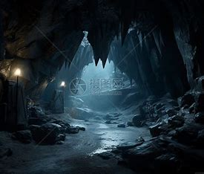
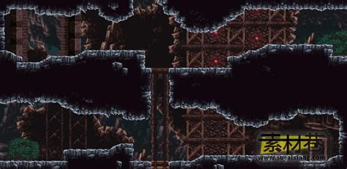
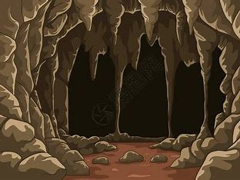
当前场景全流程

1.玩家从左侧进入场景，玩家在A点可以选择直接跳到E点不获取提示
2.玩家在A点射击通过反射装置偏转光束子弹90度清空下面的小怪
3.玩家在B点射击隔绝NPC的黑色墙壁将其清除，玩家与NPC对话了解下面关卡的相关信息
4.玩家在B点向上射击通过镜子装置反射子弹触发位于C处的按钮
5.平台开始上升玩家搭载平台到达C点，玩家在C点对左侧镜子射击打通位于D点的黑色墙壁
6.玩家从C点到B点到D点，获取红色Npc提供的Boss相关信息
7.处理完场景的所有的信息，玩家前往E点的右侧前往下一个场景

位于山体内部,
参考图->
环境以灰黑为主

玩家跟随指引前往山洞 寻找废弃的启动光桥的实验室

 |  |  |  |  |  |  |  |  |  |  | 启动上升平台的按钮

 |  |  |  |  |  |  |  |  |  |  |  |  |  |  | NPC

 |  |  |  |  |  |  |  |  |  |  |  |  |  |  |  | 提醒玩家下面的解密
 |  |  |  |  |  |  |  |  |  |  |  |  |  |  |  | 和彩虹汇聚有关

 |  |  |  |  |  |  |  |  |  | NPC | 了解Boss的弱点

 |  |  |  |  |  |  |  |  |  |  |  |  |  |  |  |  | 参考图
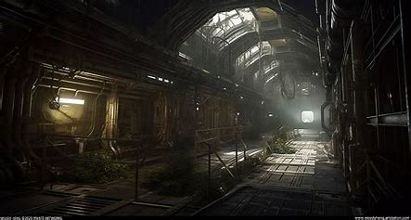

 |  |  |  |  |  | 这里是按钮
 |  |  |  |  |  |  |  |  |  |  |  |  | 主角通过向上射击 | 激发不同顺序的才彩色灯光

 |  |  |  |  |  |  |  |  |  |  |  |  | 玩家向上射击
 |  |  |  |  |  |  |  |  |  |  |  |  | 将接受的色彩放置到左侧的列表

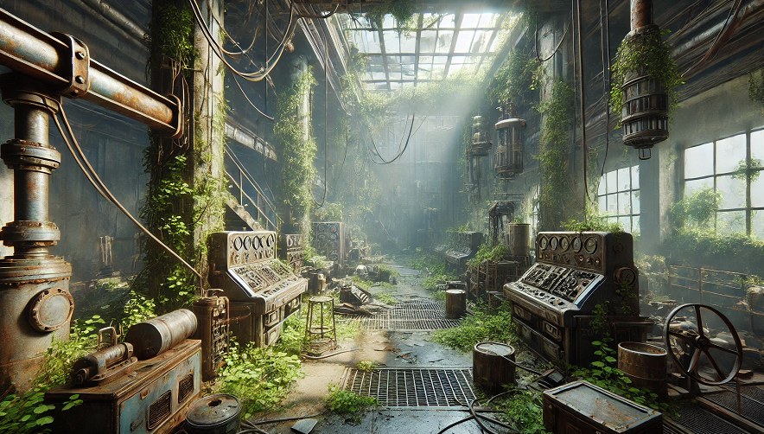
 |  |  |  |  |  |  |  |  |  |  |  |  | 从左侧射出玩家当前射击的光，主要用于视觉表现
 |  |  |  |  |  |  |  |  | 这里整个汇集七色组成一道白光的装置 |  |  | 可以是个透镜

 |  |  |  |  |  |  |  | 我是透镜 |  |  |  |  | 关卡谜题是玩家通过一定顺序的射击组成红黄蓝绿青橙紫的
 |  |  |  |  |  |  |  |  |  |  |  |  | 固定顺序，光线通过右侧的透镜装具实现聚集成白色光桥

 | 7 |  |  |  |  |  |  |  |  |  |  |  | 解题流程是
 | 6
 | 5 |  |  |  |  |  |  |  |  |  |  |  | 1.玩家从左侧A点进入
 | 4 |  |  |  |  |  |  |  |  |  |  |  | 2.玩家在房间中心B点通过调整位置向上射击
 | 3 |  |  |  |  |  |  |  |  |  |  |  | 3.玩家射击位于X点的红色按钮，墙壁左侧1位置射出红色光束
 | 2 |  |  |  |  |  |  |  |  |  |  |  | 4.玩家射击黄按钮，墙壁左侧2位置射出黄色光束
 | 1 |  |  |  |  |  |  |  |  |  |  |  | 5.以此类推，玩家成功的按彩虹顺序将所有按钮射击一次
 |  |  |  |  |  |  |  |  |  |  |  |  | 6.七色光汇聚到C点左侧形成一条白色道路
 |  |  |  |  |  |  |  |  |  |  |  |  | 7.玩家通过C点的光桥前往下一个区域
 | 我是门 |  |  |  |  |  | 我是门
 |  |  |  |  |  | 玩家在此向上射击 |  |  |  |  |  |  | 玩家通过山洞来到废弃的实验室,玩家重新启动装置触发事件合成光桥

 |  |  |  |  |  |  |  | 我是光桥

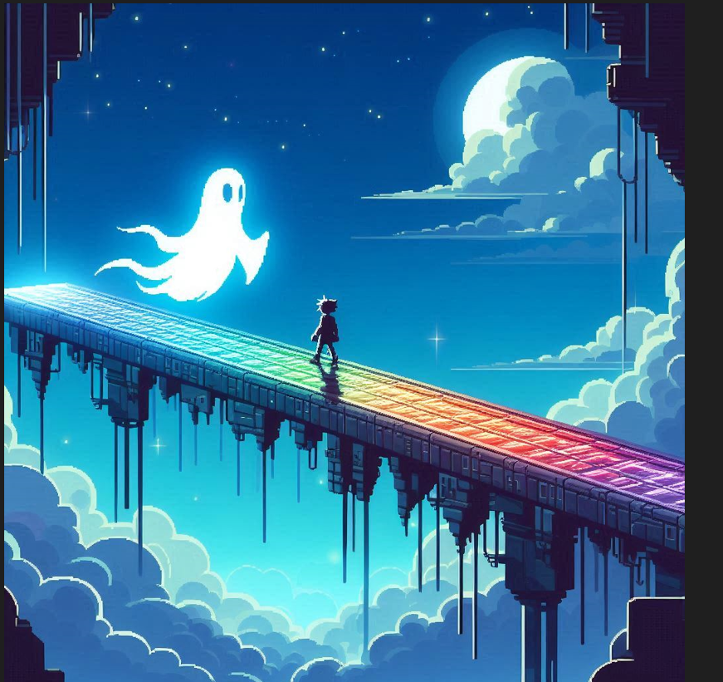
 |  |  |  |  |  |  |  |  |  |  |  |  |  |  |  |  |  |  | 场景流程
 |  |  |  |  |  |  |  |  |  |  |  |  |  |  |  |  |  |  | 1.玩家从A点的光桥进入，玩家在光桥上弹药无线无线∞
 |  |  |  |  |  |  |  |  |  |  |  |  |  |  |  |  |  |  | 2.玩家在B点遇到大量的小幽灵
 |  |  |  |  |  |  |  |  |  |  |  |  |  |  |  |  |  |  | 3.玩家清空小怪通过C点前往下一关



 |  |  |  |  |  |  |  |  |  |  |  |  |  |  |  |  |  |  | 玩家踏上光桥,在前进的路上碰到了来此拦截玩家的蝙蝠

 |  |  |  |  | 光路

 |  |  |  |  |  |  |  |  |  |  |  |  |  |  |  |  |  |  |  | 检测玩家的视野是否
 |  |  |  |  |  |  |  |  |  |  |  |  |  |  |  |  |  |  |  | 大于0

 |  | 整个小跑酷 |  |  |  |  |  |  |  |  |  |  |  |  |  |  |  |  |  | 有视野就给玩家传回去
 |  |  |  |  |  |  |  |  |  |  |  |  |  |  |  |  |  |  |  | 无视野就取消碰撞体的存在

 |  |  |  |  |  |  |  |  |  |  |  |  |  |  |  |  |  |  |  | 玩家击败蝙蝠群,来到boss前最后一处
 |  |  |  |  |  |  |  |  |  |  |  |  |  |  |  |  |  |  |  | 谜题

 |  |  |  |  |  |  |  |  |  |  |  |  |  |  |  |  |  |  |  | 玩家需要视野为空才能通过此处

 |  |  |  | 介绍一下Boss

 |  |  |  |  |  |  |  |  |  |  |  |  |  | <-整个碰撞检测,将玩家传送到上面

 |  |  |  |  |  |  |  |  |  |  |  |  | 余光 |  |  |  |  | 余光 |  |  | 玩家通过右侧前往boss战区域右侧

 |  |  |  |  |  |  |  |  |  | 我是光桥

 |  |  | 这几个蛋和黑线方便Boss的素材复用

boss战设计

 |  | 1
 |  |  |  |  |  |  |  |  |  | Boss是黑暗而又邪恶的设计师,因为想不到其他的游戏剧情而编造一个偷窃光明的Boss
 |  |  |  |  |  |  |  |  |  | 来使游戏的构建合理化

 |  |  |  |  |  |  |  |  |  | boss状态 | 描述
 |  |  |  |  |  |  |  |  |  | 待机 | boss啥都不做,只要改几个像素点使它动两下就可以了

 |  |  |  |  |  | 这个是主角

 |  |  |  |  |  |  |  | 主角的手电筒武器

 |  | 大多boss战中常见的地板

 |  | 2

 |  |  |  |  |  |  |  |  |  | 射线 | 发出一道黑色的射线,玩家被命中额外消耗视野_射击资源
 |  |  |  |  |  |  |  |  |  |  | 动画描述: | Boss抬手时会有一根黑色细线预瞄玩家,预瞄2秒后细线,停止移动(玩家可以移动哟)线体积开始扩大,
 |  |  |  |  |  |  |  |  |  |  |  | 0.5秒内扩大到最大 | 再0.5秒内持续造成伤害

 |  |  |  |  |  | 这个是主角

 |  |  |  |  |  |  |  | 主角的手电筒武器

 |  | 大多boss战中常见的地板

 |  | 3

 |  |  |  |  |  |  |  |  |  | Boss召唤与玩家补给相反的黑色流星坠落向玩家

 |  |  |  |  |  |  |  |  |  | 1.关于细小流星:搞个带伤害的流星预制体给个固定方向的力就行

 |  |  |  |  |  |  |  |  |  | 2.在小流星砸下5-6秒后boss召唤一颗缩放到巨大的流星砸向玩家
 |  |  |  |  |  |  |  |  |  | 大流星不管砸到玩家没,在播放爆炸动画的同时实例化几个平台到
 |  |  |  |  |  |  |  |  | 大荒星陨? | 玩家和boss的战斗场景

 |  |  |  |  |  |  |  |  |  | 3.破碎而漂浮的地板提供给玩家额外的站立平台,方便玩家移动躲避

 |  |  |  | 这个是主角

 |  |  |  |  |  | 主角的手电筒武器

大多boss战中常见的地板

 |  |  |  | 这个是主角

 |  |  |  |  |  | 主角的手电筒武器

大多boss战中常见的地板

 |  | 4

 |  |  |  |  |  |  |  |  |  | boss进入待机召唤几个,凑数的小怪

 |  |  |  |  |  |  |  |  |  | 小怪可以是幽灵,这样就不用担心被漂浮的
 |  |  |  |  |  |  |  |  |  | 石块阻挡了

 |  |  |  |  |  |  |  |  | 召唤

 |  |  |  | 这个是主角

 |  |  |  |  |  | 主角的手电筒武器

大多boss战中常见的地板

 |  | 5 |  |  |  |  |  |  |  |  | 由boss头部开始向外扩展,黑色网格射线

 |  |  |  |  |  |  |  |  |  |  | 玩家的视野越是良好,能越早观察到boss的起手,从头部开始扩大,
 |  |  |  |  |  |  |  |  |  |  | 玩家可以在线的缝隙中进行躲避,有之前的碎石平台可以更方便的躲避

 |  |  |  |  |  | 这个是主角

 |  |  |  |  |  |  |  | 主角的手电筒武器

 |  | 大多boss战中常见的地板

 |  | 6 |  |  |  |  |  |  |  |  | boss挥挥小手召唤几个黑色鸡蛋
 |  |  |  |  |  |  |  |  |  |  | 玩家通过攻击充能抹去黑色鸡蛋

 |  |  |  |  |  |  |  |  |  |  | 飞起来的碎石会阻隔玩家的攻击,
 |  |  |  |  |  |  |  |  |  |  | 玩家通过一定的顺序完成对黑色鸡蛋的清理
 |  |  |  |  |  |  |  |  |  |  | 避免影响玩家对平台的使用

 |  |  |  |  | 这个是主角

 |  |  |  |  |  |  | 主角的手电筒武器

 | 大多boss战中常见的地板

p

 |  |  | 4

 |  |  |  |  |  |  |  |  |  | Boss使世界反色

 |  |  |  |  |  |  |  |  |  | 召唤的小幽灵会在玩家视野中隐身

 |  |  |  |  |  |  |  |  |  | 其他攻击特效也会变成白色

 |  |  |  |  | 这个是主角

 |  |  |  |  |  |  | 主角的手电筒武器

 | 大多boss战中常见的地板

